Hướng dẫn chỉnh sửa câu hỏi
1. Tuyệt đối ko sửa tên sheet "TN_P1P2" và "TN_P1P2". 2. - File `TN_P1P2`: chứa các câu trắc nghiệm - File `TL_P1P2`: chứa các câu tự luận - Tuyệt đối không sửa tên 4 cột: "question checking_answer explain_answer topic" Các cột khác anh chị có thể thêm (chẳng hạn cột : STT, ...) 3. Chú thích các cột: xem kỹ ở từng file
4. Anh chị có thể test nhanh bằng cách. - Thêm 1 câu hỏi mới, với topic mới(chẳng hạn: topic "test"). => NHỚ ẤN ĐỒNG BỘ ĐỂ ĐỒNG BỘ - Sau đó mn vào link USER: http://103.253.20.13:25008/ -> sẽ ngay lập tức thấy topics "test" - HIỆN RA Ở "Select Topic"
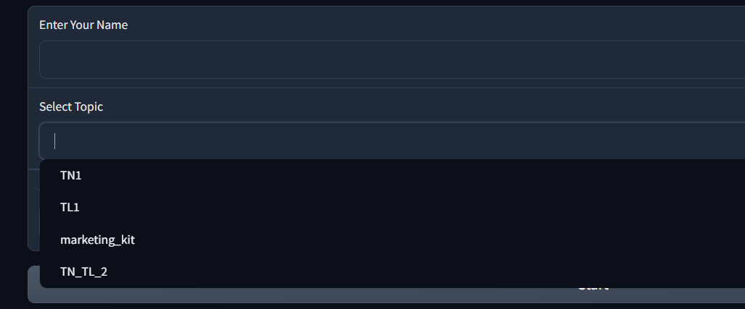

Link Feedback: https://docs.google.com/spreadsheets/d/1lnV1bRYgogt36NAT49VLLn9aJzrKNVt8joJWxK9Fptk/edit?gid=0#gid=0

Link gốc
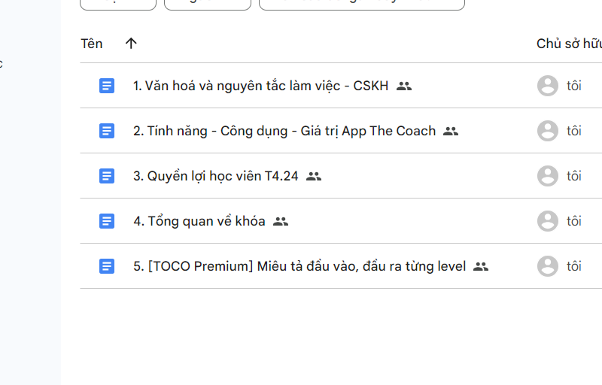
https://drive.google.com/drive/folders/12PtYDWFsNySbgdDjDtnSEdNDg11ZCR9N

